상품제안서
뮤스트 메가스퀘어링 USB 3.0 메모리(16~128GB) | 상품코드: S23408

 |  |  |  |  |  |  | 02-713-8555 | www.synergygift.co.kr
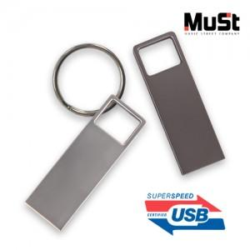

【상세/제작정보】

【인쇄/포장옵션】 | 싸바리케이스 실크1도, USB 레이저 / 포장지포장

【공급단가】 | 수량 | 30~ | 100~ | 300~ | 1,000~ | 3,000~
*VAT별도 | 16GB | 9,700원 | 9,350원 | 9,100원 | 8,750원 | 8,400원
 | 32GB | 12,600원 | 12,100원 | 11,800원 | 11,300원 | 10,900원
 | 64GB | 18,800원 | 18,000원 | 17,600원 | 16,800원 | 16,200원
 | 128GB | 25,400원 | 24,400원 | 23,800원 | 22,800원 | 22,000원

【상품 URL】 | https://www.synergygift.co.kr:443/src/goods_detail.php?gdno=23408

